login
login

1) 개요 |  |  |  |  | 메시지 | 설명
로그인 |  |  |  |  | 200번대 | 성공
 |  |  |  |  | 400번대 | 입력값 오류
2) 요청 |  |  |  |  | 500번대 | 실패
Method | Path |  | Content-Type
POST | /member/login |  | application/json

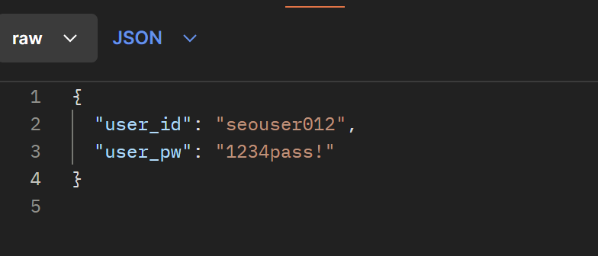
3) 요청 파라메터
명칭 | 변수명 | 설명 | Type | Mandatory
유저 아이디 | user_id | 유저 아이디 |  | Y(M)
유저 비밀번호 | user_pw | 유저 비밀번호 |  | Y(M)

4) 응답 JSON
명칭 | Key | 설명 | Type | Mandatory
결과값 | message | 로그인 성공 | string | Y(M)
유저 고유번호 | user_num | 유저 고유 번호 | string | Y(M)

 |  |  |  | API 목록 가기

find ID
findID

1) 개요 |  |  |  |  | 메시지 | 설명
아이디 찾기 |  |  |  |  | 200번대 | 성공
 |  |  |  |  | 400번대 | 입력값 오류
2) 요청 |  |  |  |  | 500번대 | 실패
Method | Path |  | Content-Type
POST | /member/findid |  | application/json
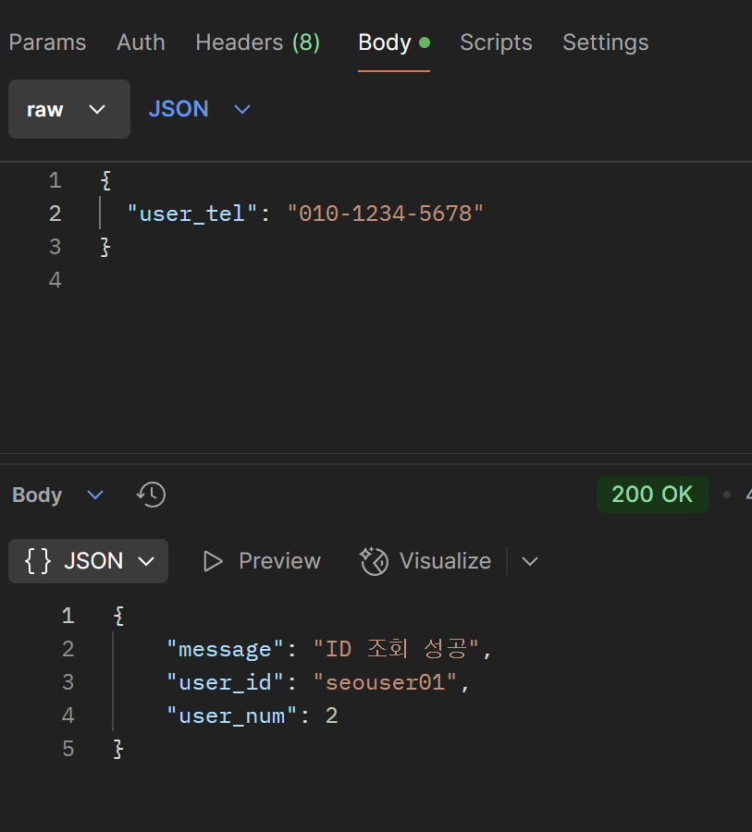

3) 요청 파라메터
명칭 | 변수명 | 설명 | Type | Mandatory
유저 연락처 | user_tel | 가입할 때 사용된 유저 연락처 '-' 없이 |  | Y(M)

4) 응답 JSON
명칭 | Key | 설명 | Type | Mandatory
결과값 | message | ID 조회 성공 | String
유저 아이디 | user_id | 유저 아이디 | String
유저 고유 번호 | user_num | 유저 고유 번호

 |  |  |  | API 목록 가기

all_users
all_users

1) 개요 |  |  |  |  | 메시지 | 설명
전체 회원 검색 |  |  |  |  | 200번대 | 성공
 |  |  |  |  | 400번대 | 입력값 오류
2) 요청 |  |  |  |  | 500번대 | 실패
Method | Path |  | Content-Type
GET | /member/allusers?page={page}&limit={limit} |  | application/json

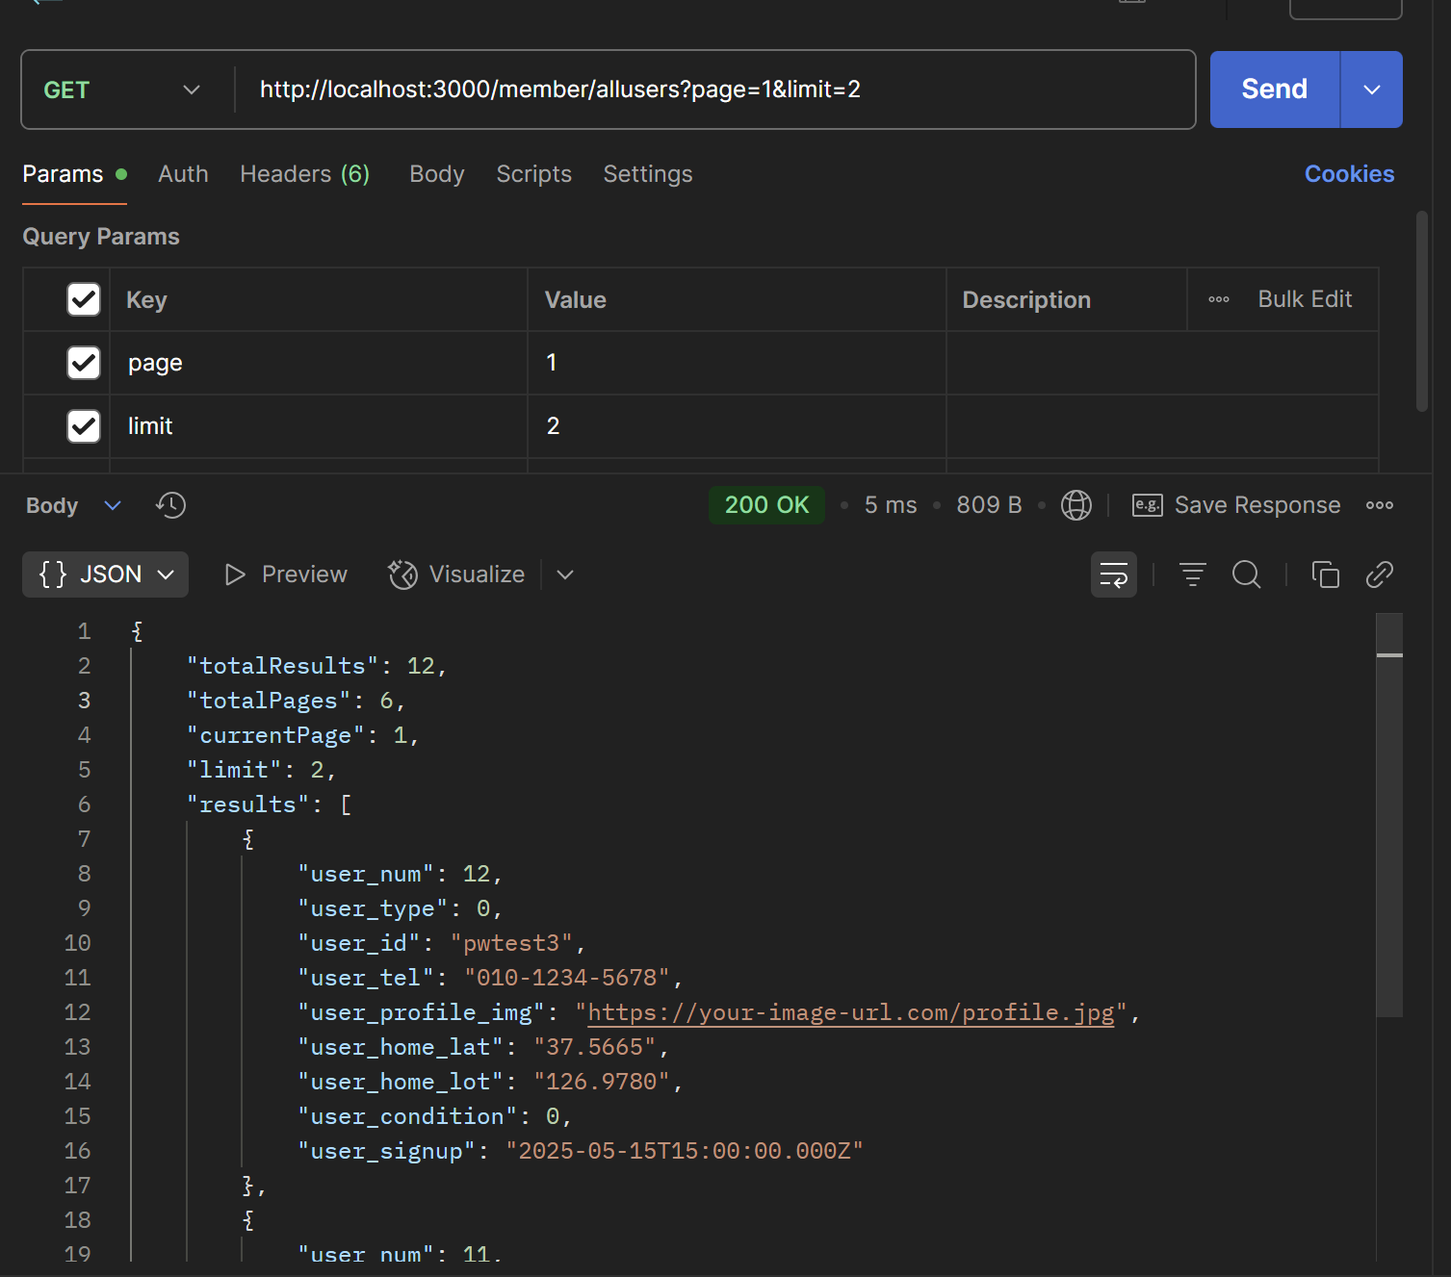
3) 요청 파라메터
명칭 | 변수명 | 설명 | Type | Mandatory
페이지 번호 | page | 조회할 페이지 번호(기본 1) | Int | Y(M)
페이지 당 유닛 수 | limit | 조회할 페이지 유닛 단위 (기본 10) | Int | Y(M)

4) 응답 JSON
명칭 | Key | 설명 | Type | Mandatory
전체 레코드 수 | totalResults | 조회된 데이터 전체 개수
전체 페이지 수 | totalPages | 전체 페이지 수
현재 페이지 | currentPage | 현재 페이지
페이지 당 유닛 수 | limit | 페이지 당 유닛 수
유저 고유 번호 | user_num | 유저 고유 번호
유저 타입 | user_type | 0: 어르신 , 1: 보호자
유저 아이디 | user_id | 유저 아이디
유저 연락처 | user_tel | 유저 연락처
유저 프로필 이미지 경로 | user_profile_img | 유저 이미지 경로
유저 홈 위도 | user_home_lat | 유저 홈 위도
유저 홈 경도 | user_home_lot | 유저 홈 경도
유저 외출 상태 | user_condition | 0 : 집(귀가), 1:외출 중
유저 가입일 | user_signup | 유저 가입일

 |  |  |  | API 목록 가기

searchMember
searchMember

1) 개요 |  |  |  |  | 메시지 | 설명
특정 회원 검색 |  |  |  |  | 200번대 | 성공
 |  |  |  |  | 400번대 | 입력값 오류
2) 요청 |  |  |  |  | 500번대 | 실패
Method | Path |  | Content-Type
GET | /searchmember?field={field}&keyword={keyword} |  | application/json

3) 요청 파라메터
명칭 | 변수명 | 설명 | Type | Mandatory | 검색 유효 필드 | 설명
유저 고유 번호 | field | 검색 유효값 필드 * | String | Y(M) | user_type | 0 or 1
검색어 | keyword | 검색어 | String | Y(M) | user_condition | 0 or 1
유저 연락처 | user_tel | 유저 연락처 |  |  | user_id | 검색어
유저 프로필 이미지 경로 | user_profile_img | 유저 이미지 경로 |  |  | user_tel | 검색어
유저 홈 위도 | user_home_lat | 유저 홈 위도 |  |  | user_home_lat | 검색어
유저 홈 경도 | user_home_lot | 유저 홈 경도 |  |  | user_home_lot | 검색어
유저 외출 상태 | user_condition | 0 : 집(귀가), 1:외출 중
유저 가입일 | user_signup | 유저 가입일
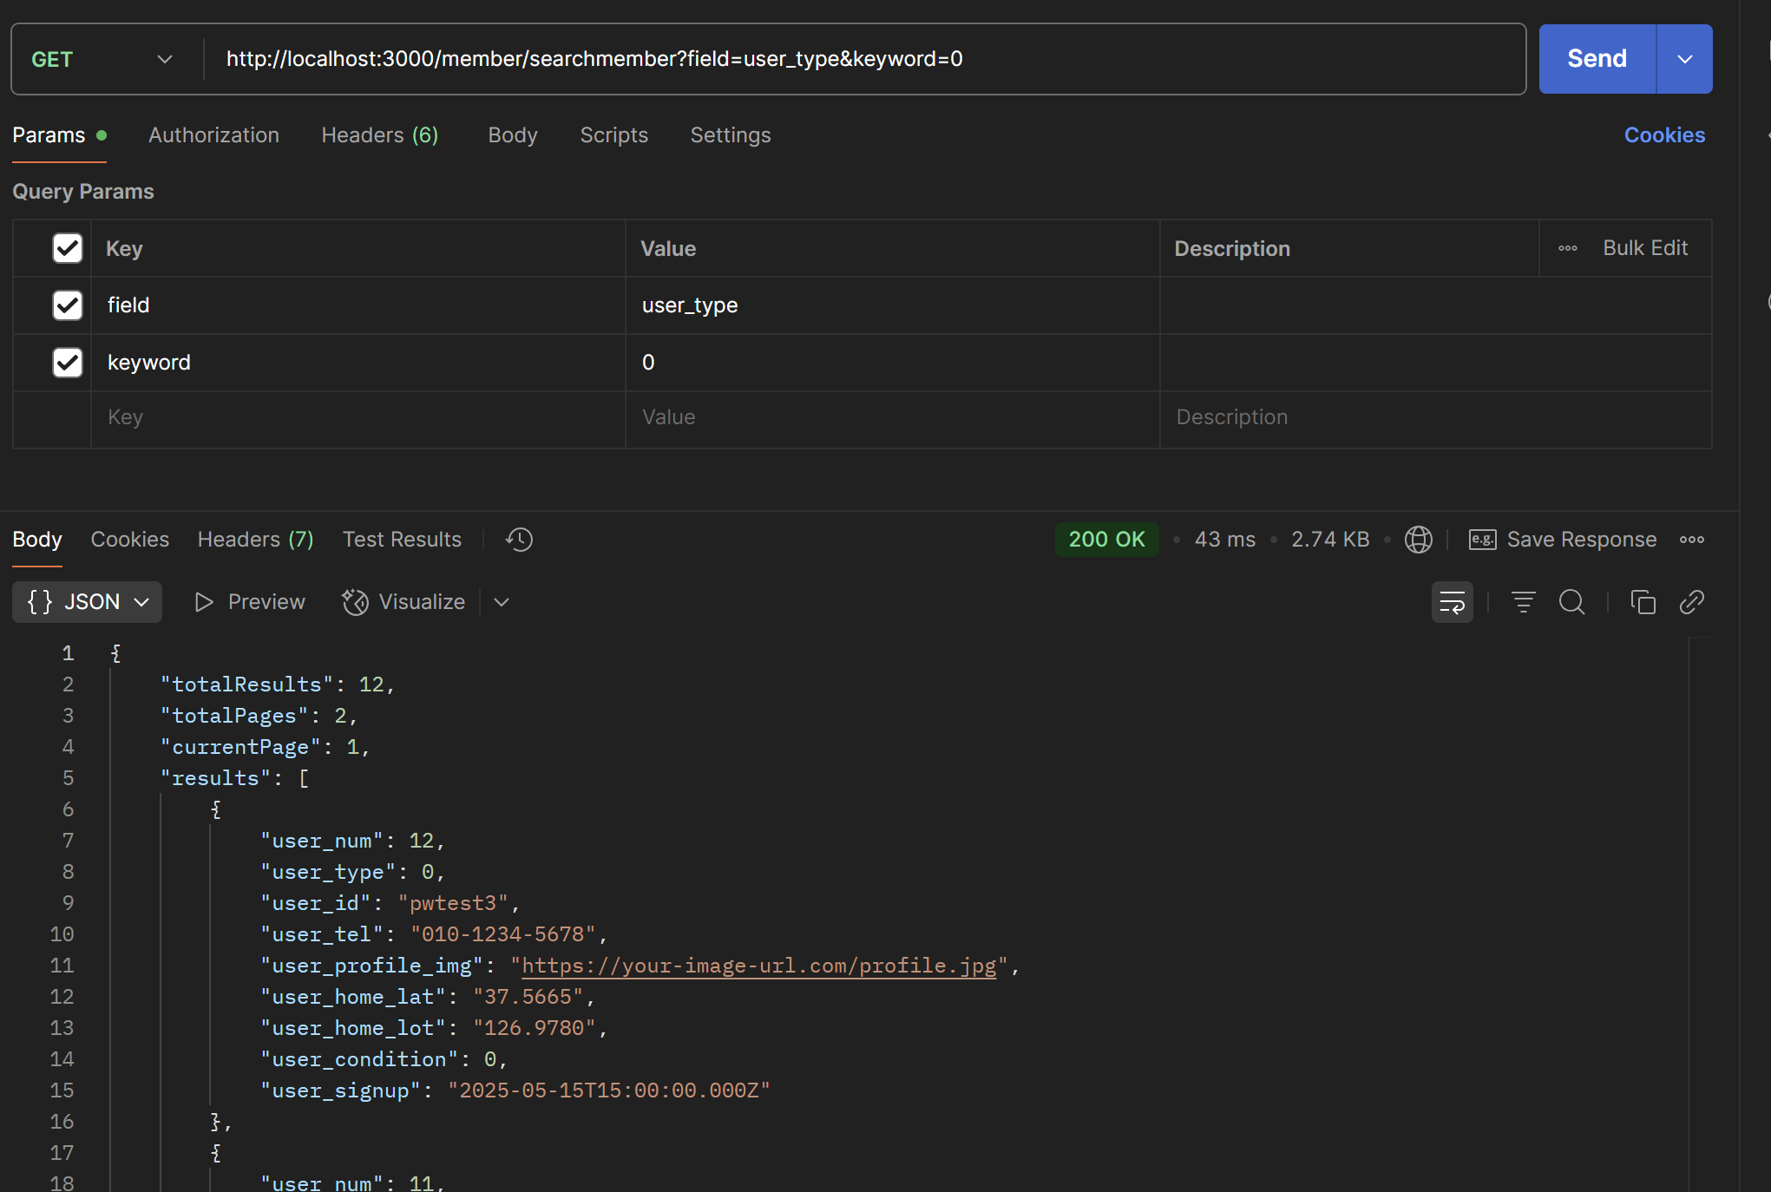
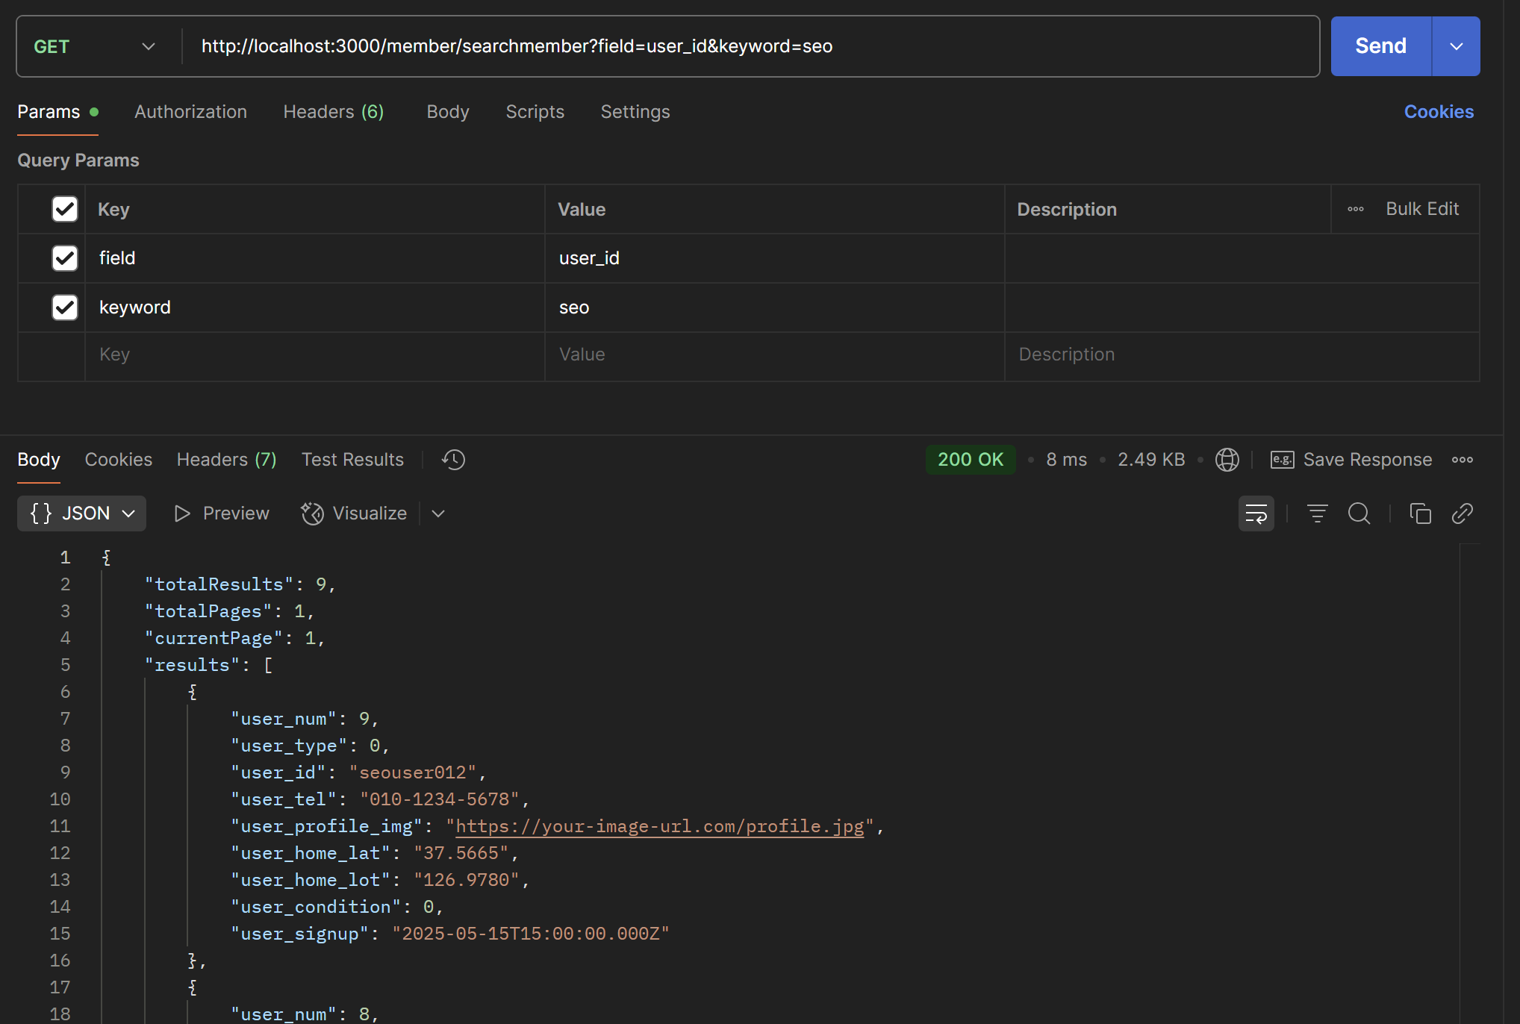

 |  |  |  | API 목록 가기

code_verify
code_auth_verify

1) 개요 |  |  |  |  | 메시지 | 설명
SMS 인증 번호 입력 검증 |  |  |  |  | 200번대 | 성공
 |  |  |  |  | 400번대 | 입력값 오류
2) 요청 |  |  |  |  | 500번대 | 실패
Method | Path |  | Content-Type
POST | /code_auth/verifyCode |  | application/json

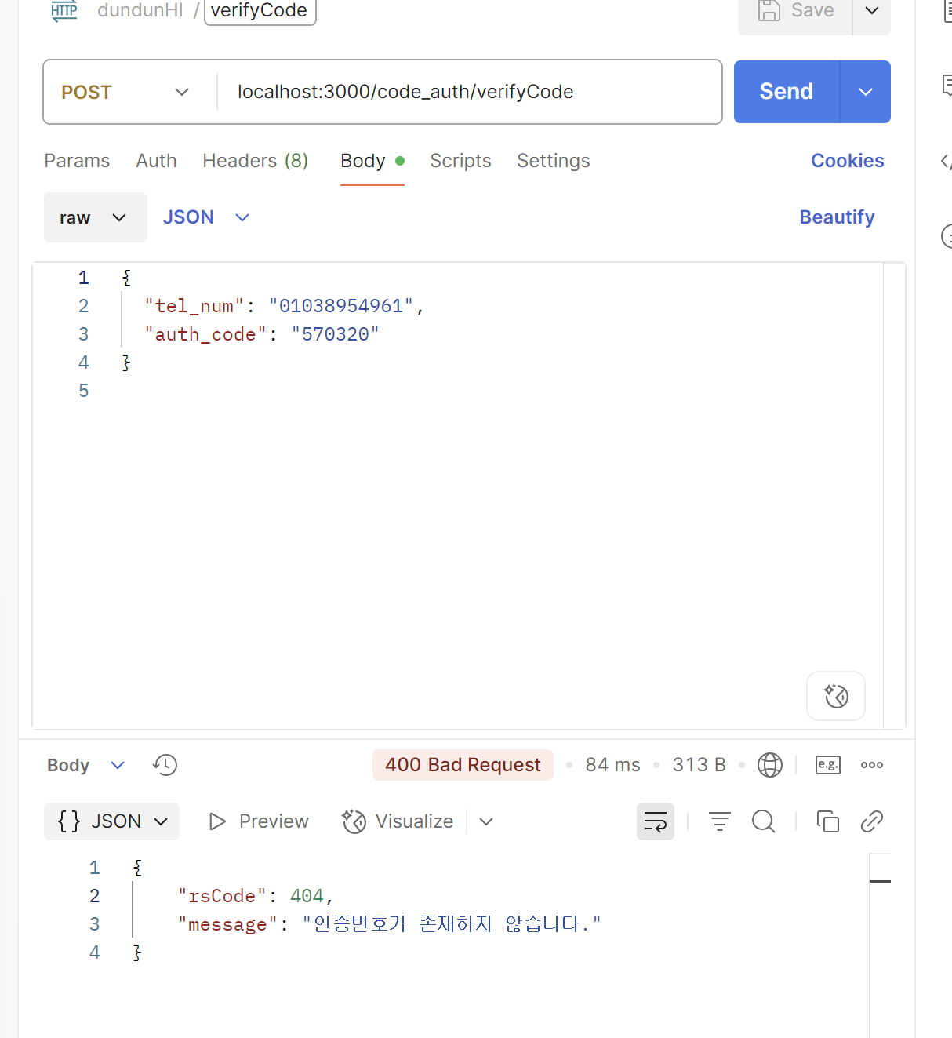
3) 요청 파라메터
명칭 | 변수명 | 설명 | Type | Mandatory
발송 번호 | tel_num | 발송한 연락처('-') 없이 | String | Y(M)
입력한 인증 번호 | auth_code | 입력한 입력 번호 | String | Y(M)

4) 응답 JSON
명칭 | Key | 설명 | Type | Mandatory
결과코드 | rsCode | 결과값 코드 반환(200 성공) | Int | Y(M)
응답 메시지 | message | 결과 메시지 반환 | String | Y(M)

 |  |  |  |  | 동일한 번호로 다중 발송 처리해도, 가장 마지막으로 발송한 인증 번호 데이터와 검증합니다.

 |  |  |  | API 목록 가기

talk_send
talk_send

1) 개요 |  |  |  |  | 메시지 | 설명
talk 전송하기 |  |  |  |  | 200번대 | 성공
 |  |  |  |  | 400번대 | 입력값 오류
2) 요청 |  |  |  |  | 500번대 | 실패
Method | Path |  | Content-Type
POST | /talk/send |  | application/json
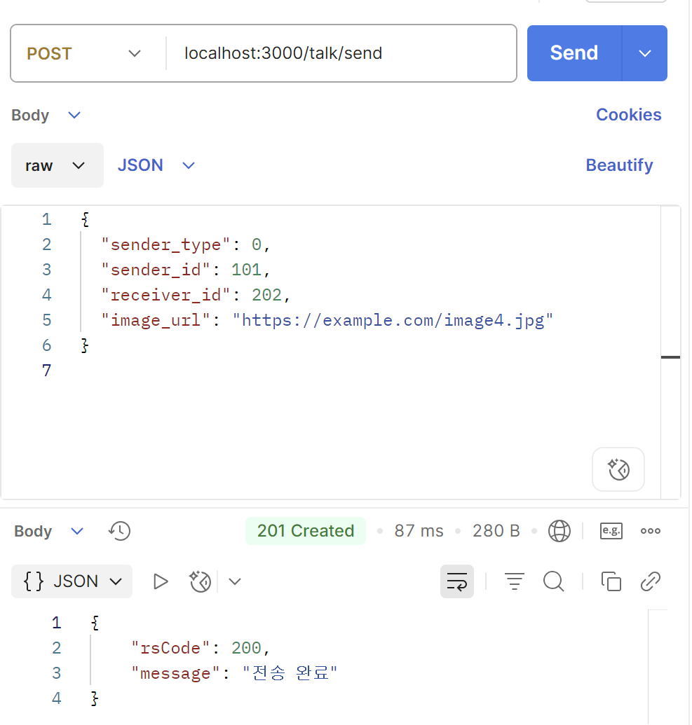

3) 요청 파라메터
명칭 | 변수명 | 설명 | Type | Mandatory
발송자 타입 | sender_type | 발신자 회원 타입 ( 0: 어르신, 1: 보호자 ) | int | Y(M)
발송자 고유 번호 | sender_id | 발신하는 회원 고유 번호 | int | Y(M)
수신자 고유 번호 | receiver_id | 수신받을 회원 고유 번호 | int | Y(M)
보내는 이미지 URL | image_url | 이미지 URL 경로 | String | Y(M)

4) 응답 JSON
명칭 | Key | 설명 | Type | Mandatory
결과코드 | rsCode | 결과값 코드 반환(200 성공) | Int | Y(M)
응답 메시지 | message | 결과 메시지 반환 | String | Y(M)

 |  |  |  | API 목록 가기

talk_list
talk_list

1) 개요 |  |  |  |  | 메시지 | 설명
지난이야기 내용 조회 |  |  |  |  | 200번대 | 성공
 |  |  |  |  | 400번대 | 입력값 오류
2) 요청 |  |  |  |  | 500번대 | 실패
Method | Path |  | Content-Type
POST | /talk/list |  | application/json

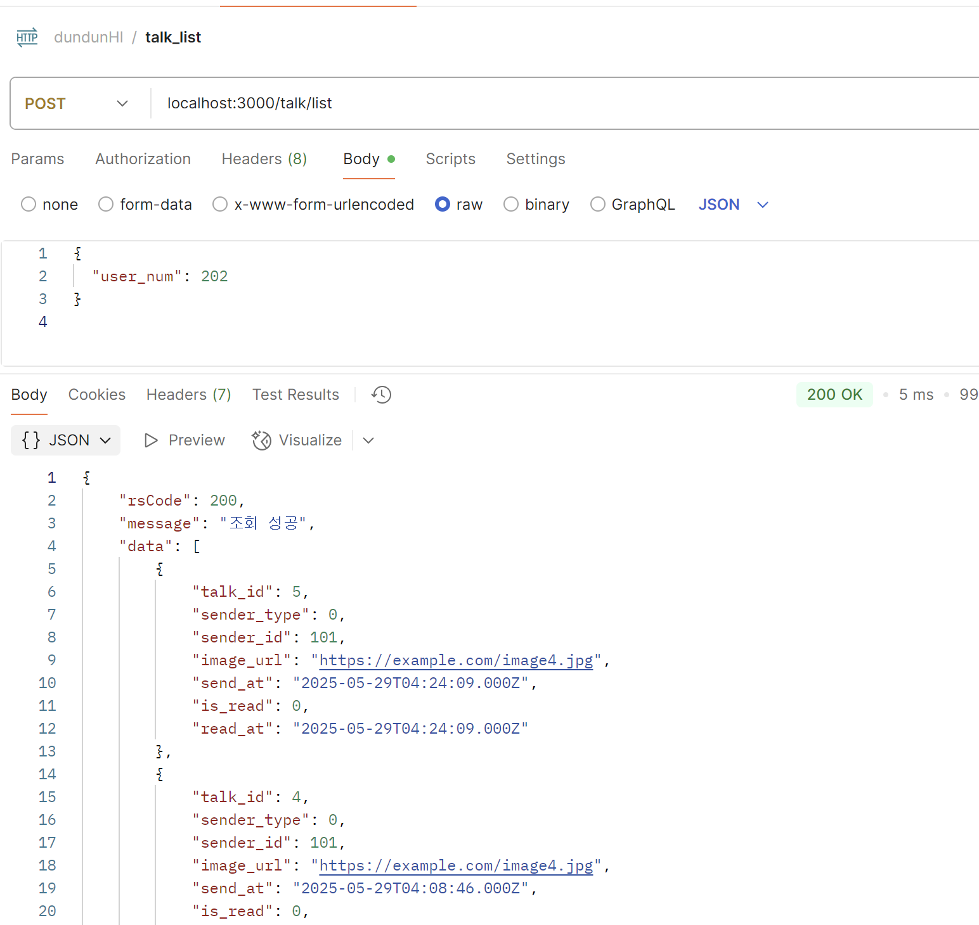
3) 요청 파라메터
명칭 | 변수명 | 설명 | Type | Mandatory
유저 고유 번호 | user_num | 유저 고유 번호 | int | Y(M)

4) 응답 JSON
명칭 | Key | 설명 | Type | Mandatory
결과코드 | rsCode | 결과값 코드 반환(200 성공) | Int | Y(M)
응답 메시지 | message | 결과 메시지 반환 | String | Y(M)
 | talk_id | 토크 고유 번호
 | sender_type | 발신자 타입
 | sender_id | 발신자 고유 번호
 | image_url | 이미지 경로
 | send_at | 발신 시간
 | is_read | 읽음 여부 0: 안읽음, 1: 읽음
 | read_at | 읽은 시간

 |  |  |  | API 목록 가기

talk_read
talk_read

1) 개요 |  |  |  |  | 메시지 | 설명
이야기 읽음 처리 |  |  |  |  | 200번대 | 성공
 |  |  |  |  | 400번대 | 입력값 오류
2) 요청 |  |  |  |  | 500번대 | 실패
Method | Path |  | Content-Type
POST | /talk/read |  | application/json
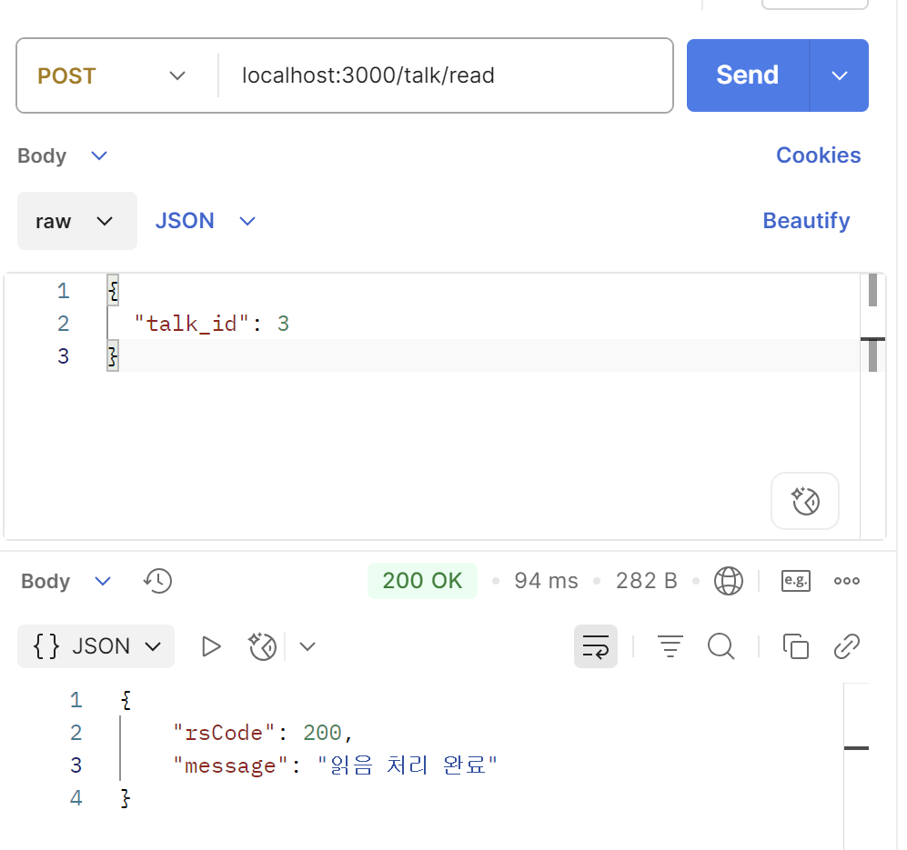

3) 요청 파라메터
명칭 | 변수명 | 설명 | Type | Mandatory
토크 고유 번호 | talk__id | 토크 고유 번호 | int | Y(M)

4) 응답 JSON
명칭 | Key | 설명 | Type | Mandatory
결과코드 | rsCode | 결과값 코드 반환(200 성공) | Int | Y(M)
응답 메시지 | message | 결과 메시지 반환 | String | Y(M)

 |  |  |  | API 목록 가기

saveMyList
saveMyList

1) 개요 |  |  |  |  | 메시지 | 설명
연락처 저장 |  |  |  |  | 200번대 | 성공
 |  |  |  |  | 400번대 | 입력값 오류
2) 요청 |  |  |  |  | 500번대 | 실패
Method | Path |  | Content-Type
POST | /member/savemylist |  | application/json

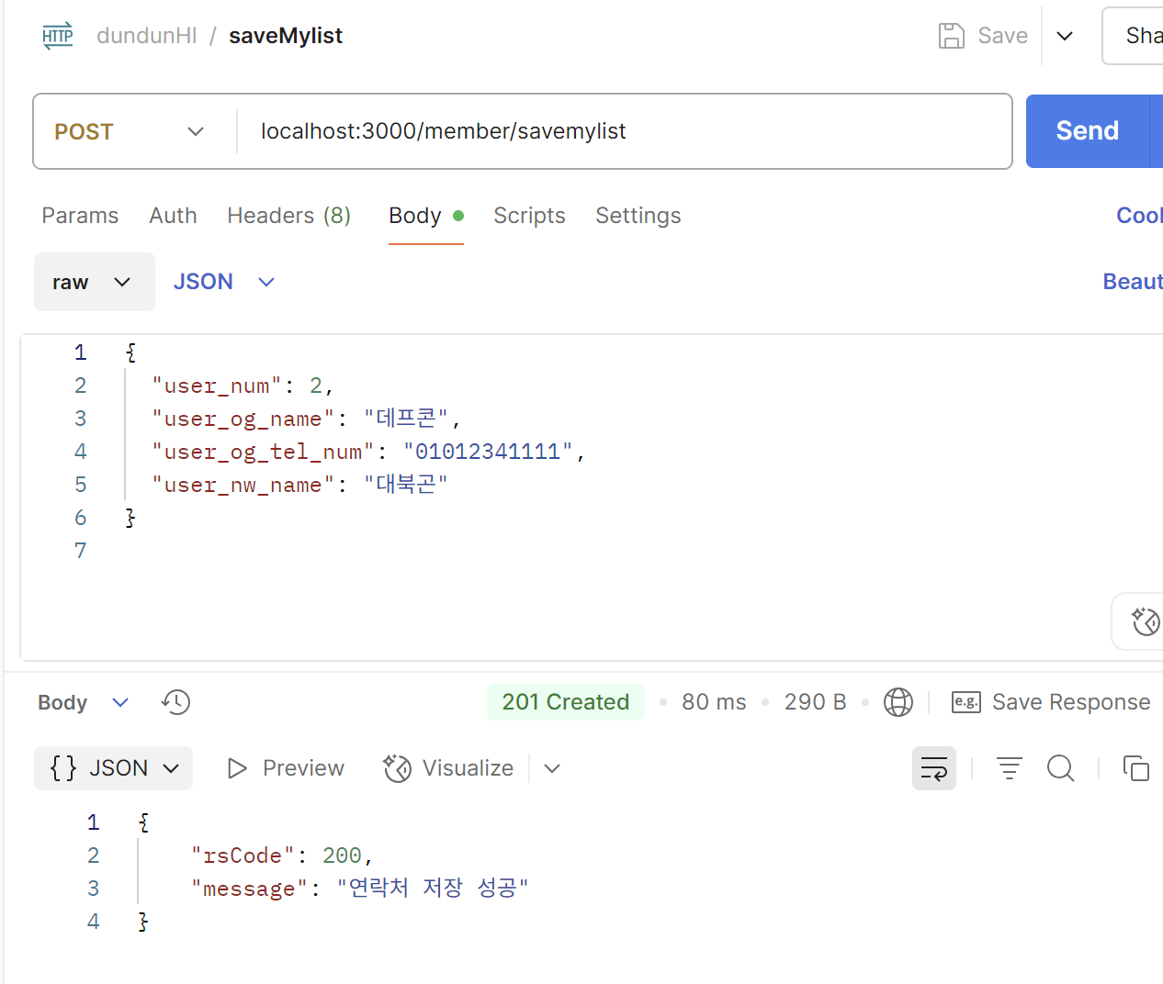
3) 요청 파라메터
명칭 | 변수명 | 설명 | Type | Mandatory
유저 고유 번호 | user_num | 회원의 고유 번호 | int | Y(M)
저장 대상 연락처의 원래 이름 | user_og_name | 저장할 연락처의 원래 이름(기기에 저장될 이름) | String | Y(M)
저장 대상 연락처 | user_og_tel_num | 저장 대상의 연락처(`-` 없는 연락처) | String | Y(M)
신규 저장 이름 | user_nw_name | 신규 저장할 연락처의 이름 | String | Y(M)

4) 응답 JSON
명칭 | Key | 설명 | Type | Mandatory
결과코드 | rsCode | 결과값 코드 반환(200 성공) | Int | Y(M)
응답 메시지 | message | 결과 메시지 반환 | String | Y(M)

 |  |  |  | API 목록 가기

updateMyList
updateMyList

1) 개요 |  |  |  |  | 메시지 | 설명
연락처 수정 |  |  |  |  | 200번대 | 성공
 |  |  |  |  | 400번대 | 입력값 오류
2) 요청 |  |  |  |  | 500번대 | 실패
Method | Path |  | Content-Type
POST | /member/updatemylist |  | application/json

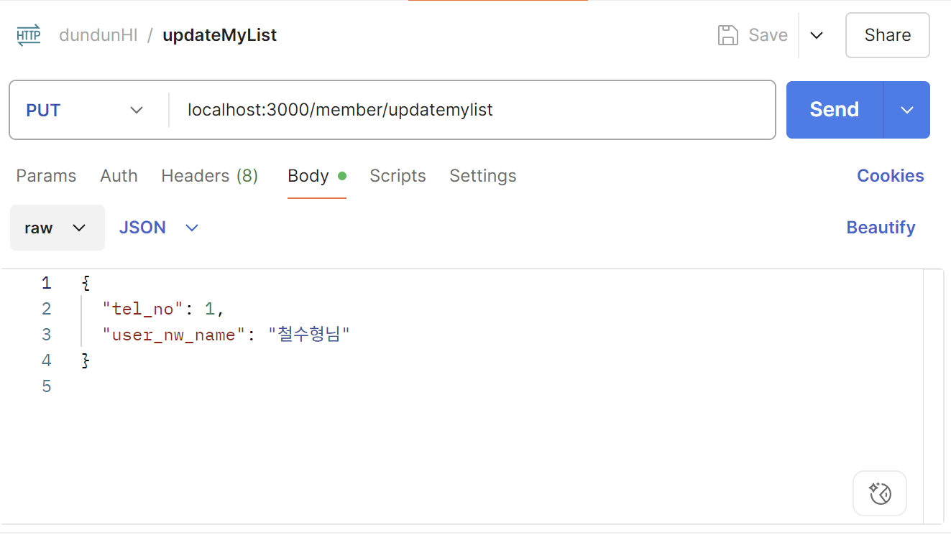
3) 요청 파라메터
명칭 | 변수명 | 설명 | Type | Mandatory
유저 고유 번호 | user_num | 회원의 고유 번호 | int | Y(M)
신규 저장 이름 | user_nw_name | 신규 저장할 연락처의 이름 | String | Y(M)

4) 응답 JSON
명칭 | Key | 설명 | Type | Mandatory
결과코드 | rsCode | 결과값 코드 반환(200 성공) | Int | Y(M)
응답 메시지 | message | 결과 메시지 반환 | String | Y(M)

 |  |  |  | API 목록 가기

deleteMyList
deleteMyList

1) 개요 |  |  |  |  | 메시지 | 설명
연락처 삭제 |  |  |  |  | 200번대 | 성공
 |  |  |  |  | 400번대 | 입력값 오류
2) 요청 |  |  |  |  | 500번대 | 실패
Method | Path |  | Content-Type
POST | /member/deletemylist |  | application/json

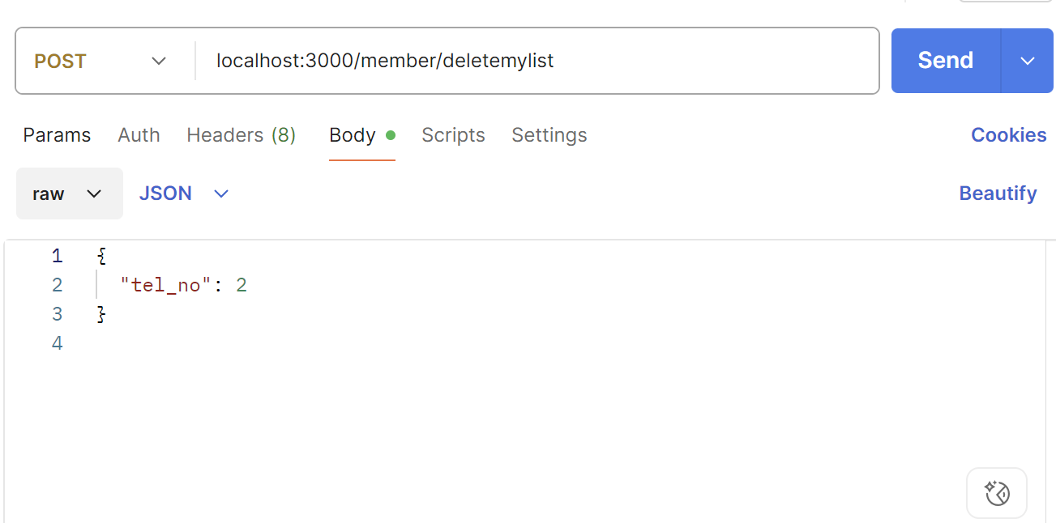
3) 요청 파라메터
명칭 | 변수명 | 설명 | Type | Mandatory
유저 고유 번호 | user_num | 회원의 고유 번호 | int | Y(M)

4) 응답 JSON
명칭 | Key | 설명 | Type | Mandatory
결과코드 | rsCode | 결과값 코드 반환(200 성공) | Int | Y(M)
응답 메시지 | message | 결과 메시지 반환 | String | Y(M)

 |  |  |  | API 목록 가기

getMyList
getMyList

1) 개요 |  |  |  |  | 메시지 | 설명
연락처 조회 |  |  |  |  | 200번대 | 성공
 |  |  |  |  | 400번대 | 입력값 오류
2) 요청 |  |  |  |  | 500번대 | 실패
Method | Path |  | Content-Type
POST | /member/getmylist |  | application/json

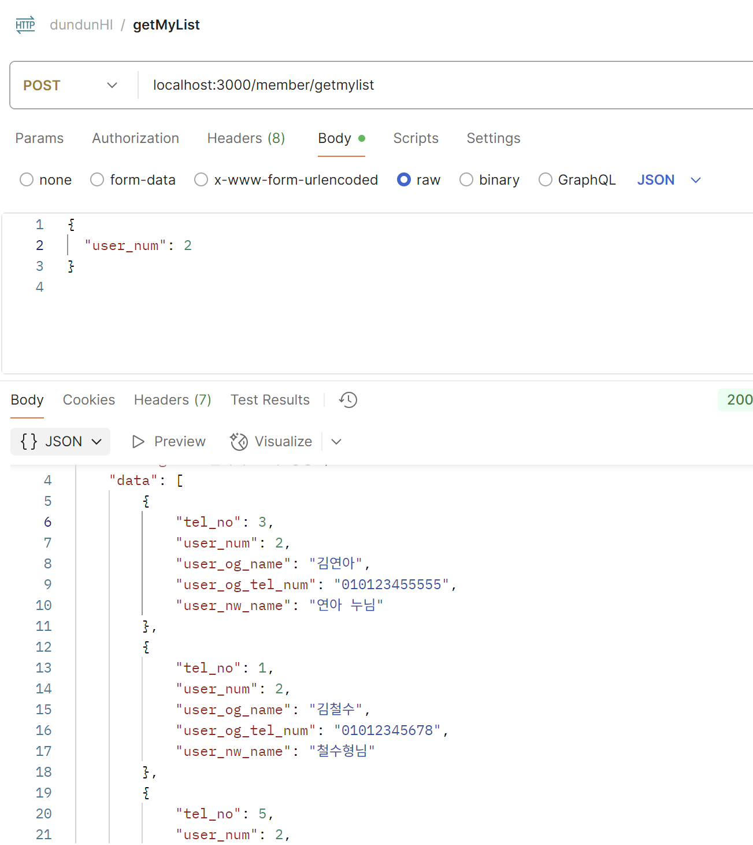
3) 요청 파라메터
명칭 | 변수명 | 설명 | Type | Mandatory
유저 고유 번호 | user_num | 회원의 고유 번호 | int | Y(M)

4) 응답 JSON
명칭 | Key | 설명 | Type | Mandatory
결과코드 | rsCode | 결과값 코드 반환(200 성공) | Int | Y(M)
응답 메시지 | message | 결과 메시지 반환 | String | Y(M)
 | tel_no | 저장된 연락처 고유 번호
 | user_num | 유저 고유 번호
 | user_og_name | 대상 연락처 이름
 | user_og_tel_num | 대상 연락처
 | user_nw_name | 저장된 연락처 명

 |  |  |  | API 목록 가기

upload_talk
talk_upload

1) 개요 |  |  |  |  | 메시지 | 설명
토크 이미지 업로더 |  |  |  |  | 200번대 | 성공
 |  |  |  |  | 400번대 | 입력값 오류
2) 요청 |  |  |  |  | 500번대 | 실패
Method | Path |  | Content-Type
POST | /upload/talk/{user_num} |  | form-data

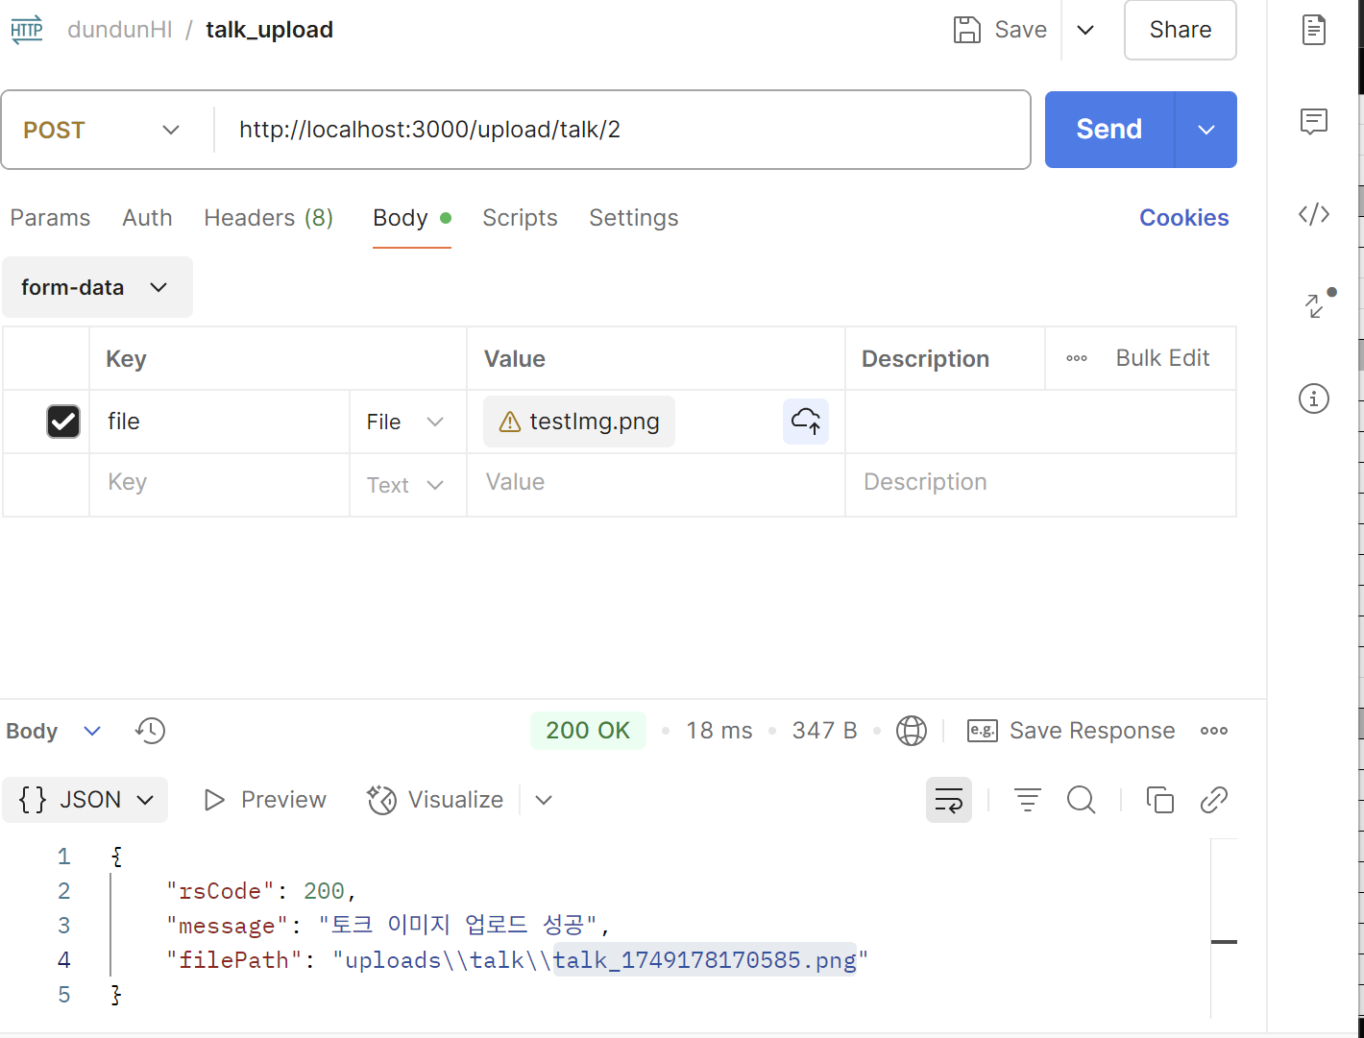
3) 요청 파라메터
명칭 | 변수명 | 설명 | Type | Mandatory
파일 | file | 업로드할 파일 | int | Y(M)

4) 응답 JSON
명칭 | Key | 설명 | Type | Mandatory
결과코드 | rsCode | 결과값 코드 반환(200 성공) | Int | Y(M)
응답 메시지 | message | 결과 메시지 반환 | String | Y(M)
 | filePath | 저장된 경로 반환

 |  |  |  | API 목록 가기

cert_list
cert_list

1) 개요 |  |  |  |  | 메시지 | 설명
증명 신청 목록(전체) |  |  |  |  | 200번대 | 성공
 |  |  |  |  | 400번대 | 입력값 오류
2) 요청 |  |  |  |  | 500번대 | 실패
Method | Path |  | Content-Type
GET | /cert/list?page={page}&limit={limit} |  | application/json

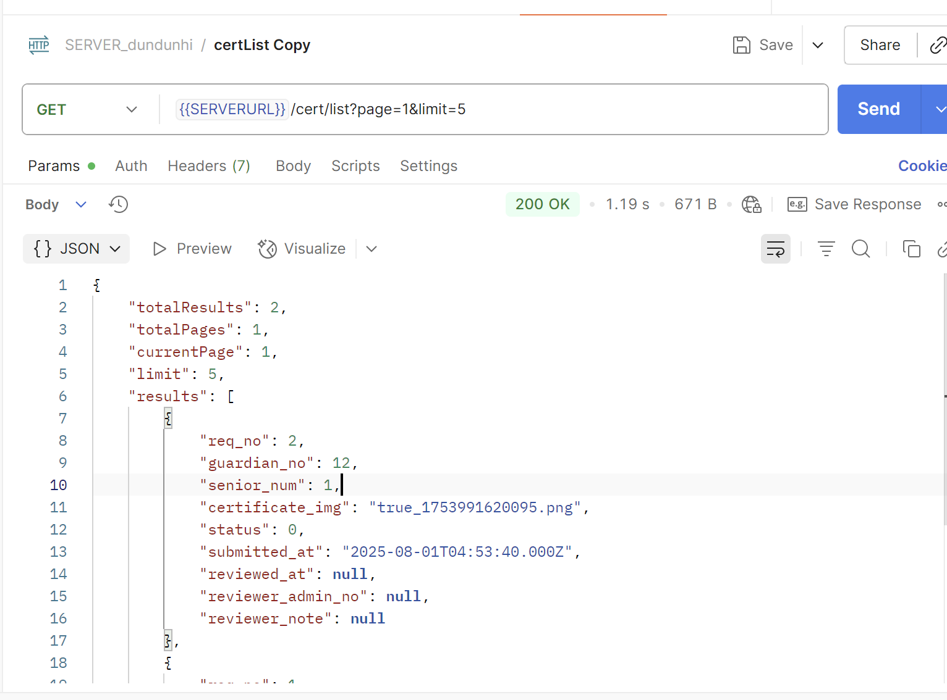
3) 요청 파라메터
명칭 | 변수명 | 설명 | Type | Mandatory
페이지 | page | 페이지 | int | Y(M)
리미트 | limit | 유닛 제한 | int

4) 응답 JSON
명칭 | Key | 설명 | Type | Mandatory
전체 레코드 수 | totalResults | 조회된 데이터 전체 개수 | Int | Y(M)
전체 페이지 수 | totalPages | 전체 페이지 수 | String | Y(M)
현재 페이지 | currentPage | 현재 페이지
페이지 당 유닛 수 | limit | 페이지 당 유닛 수
 | req_no | 신청 고유 번호
 | guardian_no | 보호자 고유 번호
 | senior_num | 어르신 고유 번호
 | certificate_img | 증명서 사진 파일 네임
 | status | 검토 단계 0 : 대기, 1: 승인, 2:거절
 | submitted_at | 신청일
 | reviewed_at | 검토일
 | reviewed_admin_no | 검토자
 | reviewd_note | 검토 의견(반려 이유 등)

 |  |  |  | API 목록 가기

